Hardbutton - TS - ZT
Event Category | Event Action | Event ID - | Event Description | Additional Attributes
 |  | Generated, no client impact |  | Name | Value | Description
hardbutton | clicked |  | 物理按键点击
 |  |  |  | property | <Node - Logical Input ID - xx> | xx - 0, 长按 1，短按 映射关系参考表格

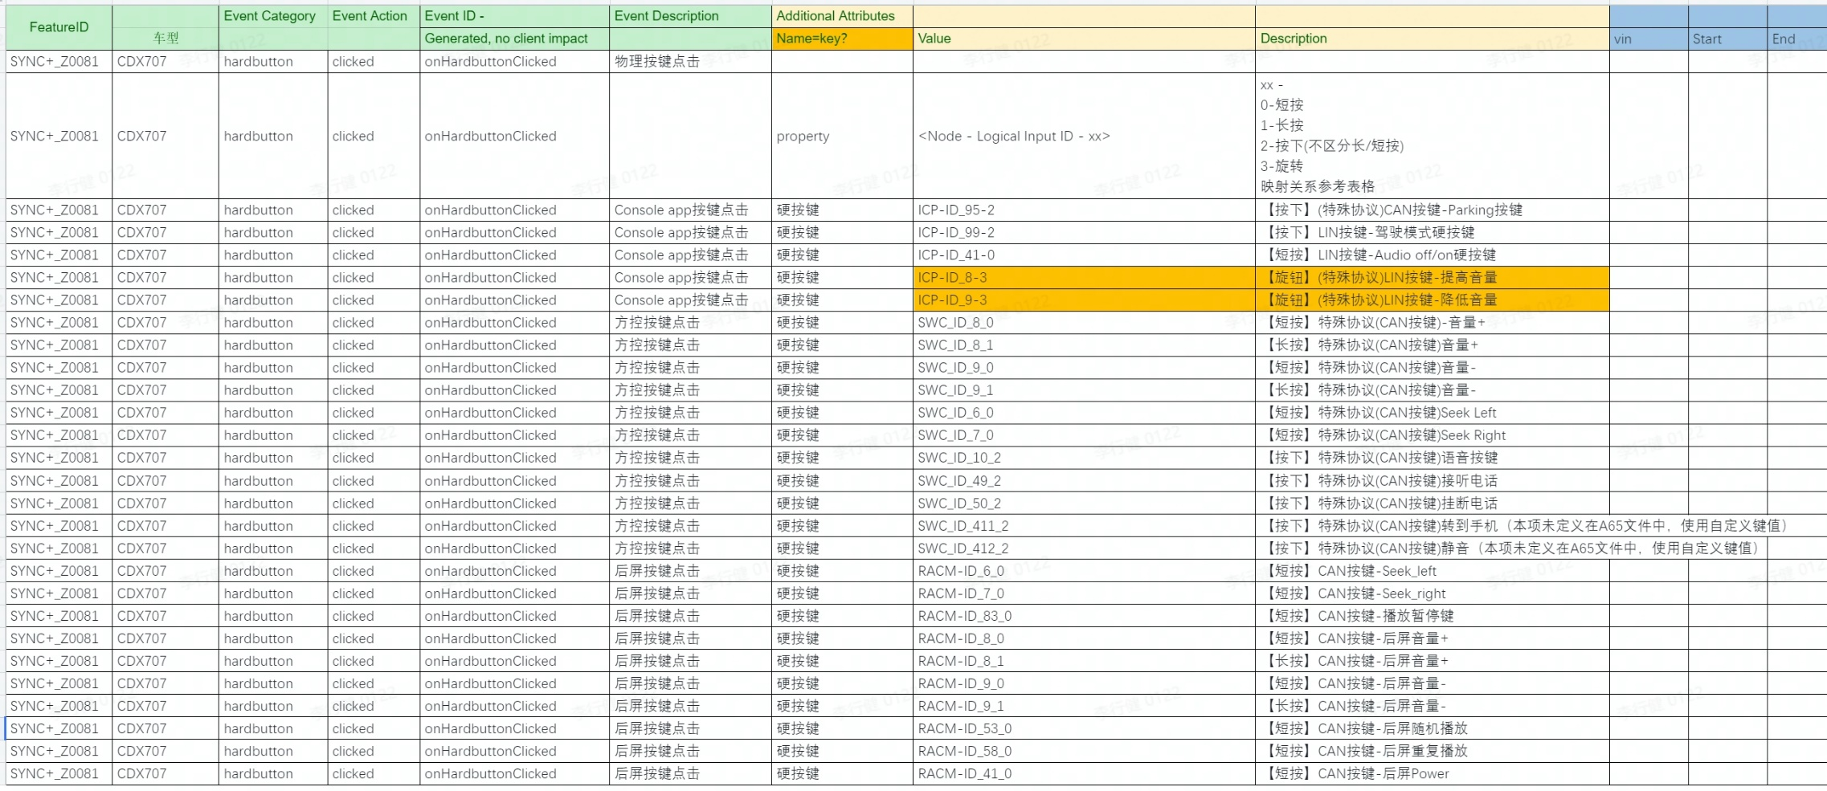

SYNC+_Z0081 | CDX707 | hardbutton | clicked |  | Console app按键点击 | 硬按键 | HCAV-ID_96-2 |  | 【短按】驾驶辅助硬按键

Event Category | Event Action | Event ID - | Event Description | Additional Attributes |  |  | ECG LOG |  |  |  |  |  | Android侧 LOG
 |  | Generated, no client impact |  | Name | Value | Description | vin | ccpufpn | EventID | key | value | time | Event Category | Event Action | key | value | time | 测试环境 | Result | Tester | SW Version | Remark
 |  |  |  |  | ICP-ID_95-2 | 【按下】(特殊协议)CAN按键-Parking按键 |  |  | onHardbuttonClicked |  | ICP-ID_95-2 | 2023-10-30 15:33:01 |  |  |  |  |  |  | PASS | 杨春明 | SOC:20231014_LA_R12-1_ENG00 MCU:20231011_LA_R12-1_ENG00
 |  |  |  |  | ICP-ID_99-2 | 【按下】LIN按键-驾驶模式硬按键 |  |  | onHardbuttonClicked |  | ICP-ID_99-2 | 2023-10-30 15:27:40 |  |  |  |  |  |  | PASS | 杨春明 | SOC:20231014_LA_R12-1_ENG00 MCU:20231011_LA_R12-1_ENG00
 |  |  |  |  | ICP-ID_41-0 | 【短按】LIN按键-Audio off/on硬按键 |  |  | onHardbuttonClicked |  | ICP-ID_41-0 | 2023-10-30 15:27:31 |  |  |  |  |  |  | PASS | 杨春明 | SOC:20231014_LA_R12-1_ENG00 MCU:20231011_LA_R12-1_ENG00
 |  |  |  |  | ICP-ID_8-3 | 【旋钮】(特殊协议)LIN按键-提高音量 |  |  | onHardbuttonClicked |  | ICP-ID_8-3 | 2023-10-30 15:22:12 |  |  |  |  |  |  | PASS | 杨春明 | SOC:20231014_LA_R12-1_ENG00 MCU:20231011_LA_R12-1_ENG00
 |  |  |  |  | ICP-ID_9-3 | 【旋钮】(特殊协议)LIN按键-降低音量 |  |  | onHardbuttonClicked |  | ICP-ID_9-3 | 2023-10-30 15:22:11 |  |  |  |  |  |  | PASS | 杨春明 | SOC:20231014_LA_R12-1_ENG00 MCU:20231011_LA_R12-1_ENG00
 |  |  |  |  | SWC_ID_8_0 | 【短按】特殊协议(CAN按键)-音量+ |  |  | onHardbuttonClicked |  | SWC-ID_8_0 | 2023-11-01 10:34:53 |  |  |  |  |  |  | PASS | 杨春明 | SOC:20231014_LA_R12-1_ENG00 MCU:20231011_LA_R12-1_ENG00
 |  |  |  |  | SWC_ID_8_1 | 【长按】特殊协议(CAN按键)音量+ |  |  | onHardbuttonClicked |  | SWC-ID_8_1 | 2023-11-01 10:34:57 |  |  |  |  |  |  | PASS | 杨春明 | SOC:20231014_LA_R12-1_ENG00 MCU:20231011_LA_R12-1_ENG00
 |  |  |  |  | SWC_ID_9_0 | 【短按】特殊协议(CAN按键)音量- |  |  | onHardbuttonClicked |  | SWC-ID_9_0 | 2023-11-01 10:35:34 |  |  |  |  |  |  | PASS | 杨春明 | SOC:20231014_LA_R12-1_ENG00 MCU:20231011_LA_R12-1_ENG00
 |  |  |  |  | SWC_ID_9_1 | 【长按】特殊协议(CAN按键)音量- |  |  | onHardbuttonClicked |  | SWC-ID_9_1 | 2023-11-01 10:35:38 |  |  |  |  |  |  | PASS | 杨春明 | SOC:20231014_LA_R12-1_ENG00 MCU:20231011_LA_R12-1_ENG00
 |  |  |  |  | SWC_ID_6_0 | 【短按】特殊协议(CAN按键)Seek Left |  |  | onHardbuttonClicked |  | SWC-ID_6_0 | 2023-11-01 10:38:05 |  |  |  |  |  |  | PASS | 杨春明 | SOC:20231014_LA_R12-1_ENG00 MCU:20231011_LA_R12-1_ENG00
 |  |  |  |  | SWC_ID_7_0 | 【短按】特殊协议(CAN按键)Seek Right |  |  | onHardbuttonClicked |  | SWC-ID_7_0 | 2023-11-01 10:37:17 |  |  |  |  |  |  | PASS | 杨春明 | SOC:20231014_LA_R12-1_ENG00 MCU:20231011_LA_R12-1_ENG00
 |  |  |  |  | SWC_ID_10_2 | 【按下】特殊协议(CAN按键)语音按键 |  |  | onHardbuttonClicked |  | SWC-ID_10_2 | 2023-11-01 10:38:23 |  |  |  |  |  |  | PASS | 杨春明 | SOC:20231014_LA_R12-1_ENG00 MCU:20231011_LA_R12-1_ENG00
 |  |  |  |  | SWC_ID_49_2 | 【按下】特殊协议(CAN按键)接听电话 |  |  | onHardbuttonClicked |  | SWC-ID_49_2 | 2023-11-01 10:39:22 |  |  |  |  |  |  | PASS | 杨春明 | SOC:20231014_LA_R12-1_ENG00 MCU:20231011_LA_R12-1_ENG00
 |  |  |  |  | SWC_ID_50_2 | 【按下】特殊协议(CAN按键)挂断电话 |  |  | onHardbuttonClicked |  | SWC-ID_50_2 | 2023-11-01 10:39:36 |  |  |  |  |  |  | PASS | 杨春明 | SOC:20231014_LA_R12-1_ENG00 MCU:20231011_LA_R12-1_ENG00
 |  |  |  |  | SWC_ID_411_2 | 【按下】特殊协议(CAN按键)转到手机（本项未定义在A65文件中，使用自定义键值） |  |  | onHardbuttonClicked |  | SWC-ID_411_2 | 2023-11-01 10:39:51 |  |  |  |  |  |  | PASS | 杨春明 | SOC:20231014_LA_R12-1_ENG00 MCU:20231011_LA_R12-1_ENG00
 |  |  |  |  | SWC_ID_412_2 | 【按下】特殊协议(CAN按键)静音（本项未定义在A65文件中，使用自定义键值） |  |  | onHardbuttonClicked |  | SWC-ID_412_2 | 2023-11-01 10:39:10 |  |  |  |  |  |  | PASS | 杨春明 | SOC:20231014_LA_R12-1_ENG00 MCU:20231011_LA_R12-1_ENG00
 |  |  |  |  | RACM-ID_6_0 | 【短按】CAN按键-Seek_left |  |  | onHardbuttonClicked |  | RACM-ID_6_0 | 2023-10-19 16:32:00 |  |  |  |  |  |  | PASS | 徐成龙 | SOC:20231014_LA_R12-1_ENG00 MCU:20231011_LA_R12-1_ENG00
 |  |  |  |  | RACM-ID_7_0 | 【短按】CAN按键-Seek_right |  |  | onHardbuttonClicked |  | RACM-ID_7_0 | 2023-10-19 16:32:00 |  |  |  |  |  |  | PASS | 徐成龙 | SOC:20231014_LA_R12-1_ENG00 MCU:20231011_LA_R12-1_ENG00
 |  |  |  |  | RACM-ID_83_0 | 【短按】CAN按键-播放暂停键 |  |  | onHardbuttonClicked |  | RACM-ID_83_0 | 2023-10-19 16:32:00 |  |  |  |  |  |  | PASS | 徐成龙 | SOC:20231014_LA_R12-1_ENG00 MCU:20231011_LA_R12-1_ENG00
 |  |  |  |  | RACM-ID_8_0 | 【短按】CAN按键-后屏音量+ |  |  | onHardbuttonClicked |  | RACM-ID_8_0 | 2023-10-19 16:32:00 |  |  |  |  |  |  | PASS | 徐成龙 | SOC:20231014_LA_R12-1_ENG00 MCU:20231011_LA_R12-1_ENG00
 |  |  |  |  | RACM-ID_8_1 | 【长按】CAN按键-后屏音量+ |  |  | onHardbuttonClicked |  | RACM-ID_8_1 | 2023-10-19 16:32:00 |  |  |  |  |  |  | PASS | 徐成龙 | SOC:20231014_LA_R12-1_ENG00 MCU:20231011_LA_R12-1_ENG00
 |  |  |  |  | RACM-ID_9_0 | 【短按】CAN按键-后屏音量- |  |  | onHardbuttonClicked |  | RACM-ID_9_0 | 2023-10-19 16:32:00 |  |  |  |  |  |  | PASS | 徐成龙 | SOC:20231014_LA_R12-1_ENG00 MCU:20231011_LA_R12-1_ENG00
 |  |  |  |  | RACM-ID_9_1 | 【长按】CAN按键-后屏音量- |  |  | onHardbuttonClicked |  | RACM-ID_9_1 | 2023-10-19 16:32:00 |  |  |  |  |  |  | PASS | 徐成龙 | SOC:20231014_LA_R12-1_ENG00 MCU:20231011_LA_R12-1_ENG00
 |  |  |  |  | RACM-ID_53_0 | 【短按】CAN按键-后屏随机播放 |  |  | onHardbuttonClicked |  | RACM-ID_53_0 | 2023-10-19 16:31:00 |  |  |  |  |  |  | PASS | 徐成龙 | SOC:20231014_LA_R12-1_ENG00 MCU:20231011_LA_R12-1_ENG00
 |  |  |  |  | RACM-ID_58_0 | 【短按】CAN按键-后屏重复播放 |  |  | onHardbuttonClicked |  | RACM-ID_58_0 | 2023-10-19 16:32:00 |  |  |  |  |  |  | PASS | 徐成龙 | SOC:20231014_LA_R12-1_ENG00 MCU:20231011_LA_R12-1_ENG00
 |  |  |  |  | RACM-ID_41_0 | 【短按】CAN按键-后屏Power |  |  | onHardbuttonClicked |  | RACM-ID_41_0 | 2023-10-19 16:32:00 |  |  |  |  |  |  | PASS | 徐成龙 | SOC:20231014_LA_R12-1_ENG00 MCU:20231011_LA_R12-1_ENG00

FAPA-TS
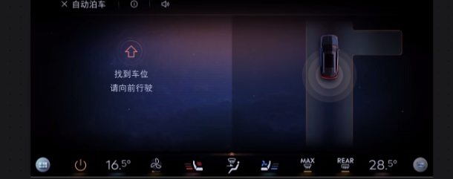
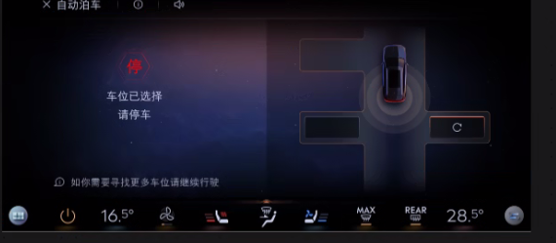
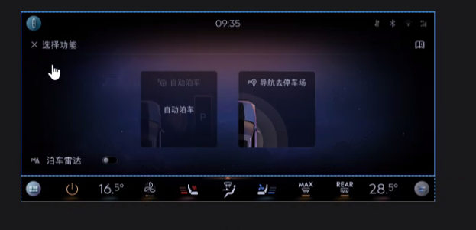
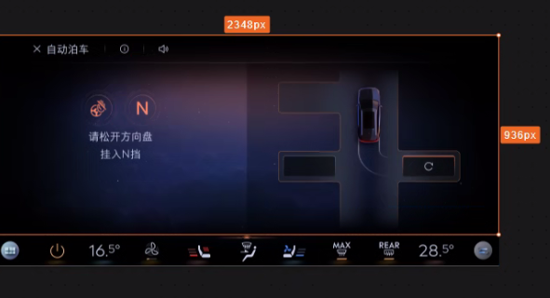
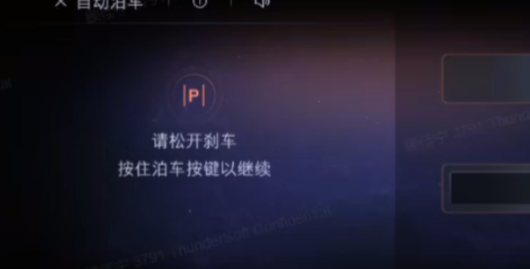
Event Category | Event Action | Event ID | Event Description | Additional Attributes
 |  |  |  | Key | Value | Description
autoparking | clicked |  | FAPA弹窗点击事件
 |  |  |  | <The property that changed - see below>
 |  |  |  | 自动泊车 | clicked
 |  |  |  | 泊车雷达 | <on|off>
 |  |  |  | 导航至停车场 | clicked
autoparking | started |  | 开始自动泊车
 |  |  |  | type | <泊入|泊出> | 记录用户具体选择的泊车模式
autoparking | finished |  | 自动泊车结束
 |  |  |  | issuccess | <true|false> | 记录是否成功完成自动泊车
 |  |  |  | from | <start time> | 成功接管时为开始时间
 |  |  |  | to | <end time> | 成功完成泊车或时泊车被停止时上报
 |  |  |  | warning | <手动结束|系统故障|othes> | 自动泊车失败时上报，记录可识别出的失败原因

